Edit
Paso 1 | Paso 2
Clip derecho y Pegado especial en celda A1 | Seleccionar valores, aceptar

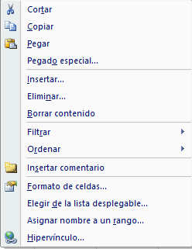
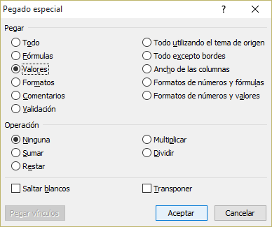

Paso 3 | Paso 4
Ordernar A a Z seleccionando todos los datos en las columnas A y B donde pegó | Use copíar y pegado especial - valores para copiar los códigos en la hoja CAL

BIBLIO Y CRÉDITOS
 | BIBLIOGRAFÍA, NOTAS Y CRÉDITOS

 | PLANIFICACIÓN DIETÉTICA versión 18.0
 | Creado Por
 | Lic. Fernando Flores Escudero
 | C.N.P. 4228
 | f.flores.escudero@gmail.com

(2) | Human energy requirements: Report of a Joint FAO/WHO/UNU Expert Consultation

 |  | ESTADO NUTRICIONAL SEGÚN IMC
 |  | Clasificación | IMC Kg/m2
 |  |  | RANGOS
 |  | Delgadez Severa | menos | 16
 |  | Delgadez Moderada | 16 | 16.99
 |  | Delgadez Leve | 17 | 18.49
 |  | Normo peso | 18.5 | 24.9
 |  | Pre-obesidad | 25 | 29.9
 |  | Obesidad clase I | 30 | 34.9
 |  | Obesidad clase II | 35 | 39.9
 |  | Obesidad clase III | 40 | más
 |  | Fuente: WHO, Global Database on Body Mass Index. Citado el 18 de abril del 2013. http://apps.who.int/bmi/

 |  | Circunferencia media del brazo* |  |  | Clasificación
 |  | HOMBRES | Menor de | 26cm | DESNUTRIDO
 |  |  | Mayor o igual de | 26cm | DELGADO NO DESNUTRIDO
 |  | MUJERES | Menor de | 24cm | DESNUTRIDO
 |  |  | Mayor o igual de | 24cm | DELGADO NO DESNUTRIDO

 |  | Cintura* |  |  | Clasificación
 |  | HOMBRES | Menor de | 94cm | SOBREPESO NO EN RIESGO
 |  |  | Mayor o igual de | 94cm | SOBREPESO EN RIESGO
 |  | MUJERES | Menor de | 80cm | SOBREPESO NO EN RIESGO
 |  |  | Mayor o igual de | 80cm | SOBREPESO EN RIESGO

 |  | Indice cintura/cadera* |  |  | Clasificación
 |  | HOMBRES | Menor de | 0.95 | SOBREPESO NO EN RIESGO
 |  |  | Mayor o igual de | 0.95 | SOBREPESO EN RIESGO
 |  | MUJERES | Menor de | 0.8 | SOBREPESO NO EN RIESGO
 |  |  | Mayor o igual de | 0.8 | SOBREPESO EN RIESGO

 |  | *Fuente: Berdasco Gómez, Antonio. EVALUACIÓN DEL ESTADO NUTRICIONAL DEL ADULTO MEDIANTE LA ANTROPOMETRÍA. Revista Cubana Aliment Nutr 2002;16(2):146-52

 |  | Interpretación de los resultados del porcentaje de grasa corporal
 |  | Sexo/Edad | (Bajo) | 0 (Normal) | + (Alto) | ++ (Muy Alto)
 |  | Mujer
 |  | 20-39 | <21.0 | 21.0 - 32.9 | 33.0 - 38.9 | 39
 |  | 40-59 | < 23.0 | 23.0 - 33.9 | 34.0 - 39.9 | 40
 |  | 60-79 | < 24.0 | 24.0 - 35.9 | 36.0 - 41.9 | 42
 |  | Hombre
 |  | 20-39 | < 8.0 | 8.0 - 19.9 | 20.0 - 24.9 | 25
 |  | 40-59 | < 11.0 | 11.0 - 21.9 | 22.0 - 27.9 | 28
 |  | 60-79 | < 13.0 | 13.0 - 24.9 | 25.0 - 29.9 | 30

 |  | Fuente: Gallagher et al., American Journal of Clinical Nutrition, Vol. 72, sept. 2000

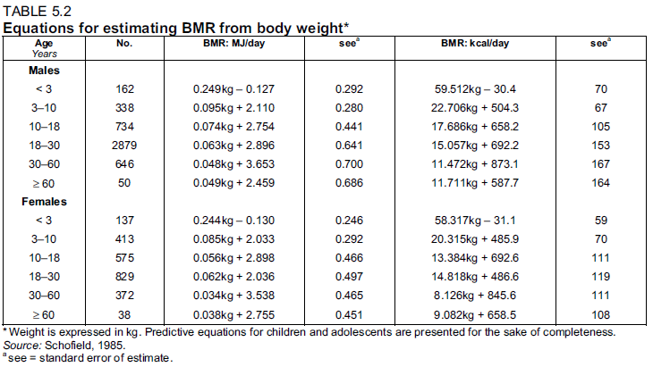

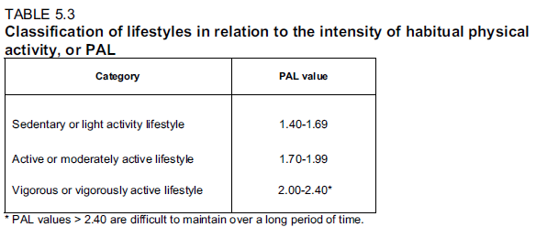

 |  | BASE DE DATO DE COMPOSICIÓN DE ALIMENTOS
 |  | Tablas peruanas de composición de alimentos / Elaborado por María Reyes García; Iván Gómez-Sánchez Prieto; Cecilia Espinoza Barrientos.-- 10ma ed. – Lima: Ministerio de Salud, Instituto Nacional de Salud, 2017.

 |  | BASE DE DATO DE DOSIFICACIÓN DE ALIMENTOS
 |  | CENTRO NACIONAL DE ALIMENTACIÓN Y NUTRICIÓN INSTITUTO NACIONAL DE SALUD. TABLAS DE DOSIFICACION DE ALIMENTOS PARA SERVICIOS DE ALIMENTACION COLECTIVA. LIMA, 2005

 |  | INS-CENAN Tablas auxiliares para la formulación y evaluación de regímenes alimentarios. Perú, 2014
 |  | INS-CENAN. Guía de intercambio de alimentos. Perú, 2014

 |  | RIESGO DE ENFERMAR SEGÚN SEXO Y PERIMETRO ABDOMINAL
 |  |  | BAJO | ALTO | MUY ALTO
 |  | HOMBRE | <94 | >=94 | >=102
 |  | MUJER | <80 | >=80 | >=88

 |  | Fuente: World Health Organization. Obesity: Preventing and Managing the Global Epidemic Report of a WHO Consultation on Obesity 2000. Geneva, World Health Organization.

 |  | EVALUACIÓN DEL ESTADO NUTRICIONAL EN PACIENTE HOSPITALIZADO. REVISIÓN Y UNIFICACIÓN DE CONCEPTOS REUNIÓN DEL GRUPO DE NUTRICIONISTAS. Federación Latinoamericana de Terapia Nutricional, Nutrición Clínica y Metabolismo. MAYO, 2008

 |  | Volumen de grasa visceral como indicador de obesidad en hombres adultos. Ana I. García, Laura Ni˜no-Silva, Katherine González-Ruiz y Robinson Ramírez-Vélez. Rev Colomb Cardiol. 2016;23(4):313---320

 |  | Evaluación antropométrica del estado nutricional empleando la circunferencia del brazo en estudiantes universitarios. Corvos Hidalgo César Augusto. Nutr. clín. diet. hosp. 2011; 31(3):22-27

 |  | Código | GRUPO |  | N.° | DISTRITO | ESTRATO | MUESTRA
 |  | A | Cereales y derivados |  | 1 | La Molina | A | 59
 |  | B | Verduras, hortalizas y derivados |  | 2 | San Borja |  | 53
 |  | C | Frutas y derivados |  | 3 | San Isidro |  | 53
 |  | D | Grasas, aceites y oleaginosas |  | 4 | Santiago de Surco |  | 118
 |  | E | Pescados y mariscos |  | 5 | Jesús María | B | 38
 |  | F | Carnes y derivados |  | 6 | La Perla |  | 16
 |  | G | Leche y derivados |  | 7 | La Punta |  | 3
 |  | H | Bebidas (alcohólicas y analcohólicas) |  | 8 | Miraflores |  | 64
 |  | J | Huevos y derivados |  | 9 | Ate | C | 76
 |  | K | Productos azucarados |  | 10 | Barranco |  | 13
 |  | L | Misceláneos |  | 11 | Bellavista |  | 14
 |  | Q | Alimentos infantiles |  | 12 | Breña |  | 27
 |  | T | Leguminosas y derivados |  | 13 | Chaclacayo |  | 8
 |  | U | Tubérculos, raíces y derivados |  | 14 | Chorrillos |  | 43
 |  | SE | Alimentos preparados Entrada |  | 15 | La Victoria |  | 73
 |  | SS | Alimentos preparados Segundo |  | 16 | Lima |  | 121
 |  |  |  |  | 17 | Lince |  | 29
 |  |  |  |  | 18 | Los Olivos |  | 80
 |  |  |  |  | 19 | Magdalena del Mar |  | 12
 |  |  |  |  | 20 | Pachacámac |  | 10
 |  |  |  |  | 21 | Pueblo Libre (Magdalena Vieja) |  | 19
 |  |  |  |  | 22 | Rímac |  | 26
 |  |  |  |  | 23 | San Luis |  | 24
 |  |  |  |  | 24 | San Miguel |  | 31
 |  |  |  |  | 25 | Callao | D | 73
 |  |  |  |  | 26 | Carmen de la Legua Reynoso |  | 8
 |  |  |  |  | 27 | Comas |  | 84
 |  |  |  |  | 28 | Punta Negra |  | 3
 |  |  |  |  | 29 | San Bartolo |  | 3
 |  |  |  |  | 30 | San Juan de Miraflores |  | 56
 |  |  |  |  | 31 | San Martín de Porres |  | 100
 |  |  |  |  | 32 | Santa Anita |  | 39
 |  |  |  |  | 33 | Santa Rosa |  | 1
 |  |  |  |  | 34 | Surquillo |  | 29
 |  |  |  |  | 35 | Ancón | E | 6
 |  |  |  |  | 36 | Carabayllo |  | 26
 |  |  |  |  | 37 | Cieneguilla |  | 3
 |  |  |  |  | 38 | El Agustino |  | 19
 |  |  |  |  | 39 | Independencia |  | 24
 |  |  |  |  | 40 | Lurigancho |  | 22
 |  |  |  |  | 41 | Lurín |  | 18
 |  |  |  |  | 42 | Pucusana |  | 3
 |  |  |  |  | 43 | Puente Piedra |  | 23
 |  |  |  |  | 44 | Punta Hermosa |  | 6
 |  |  |  |  | 45 | San Juan de Lurigancho |  | 92
 |  |  |  |  | 46 | Ventanilla |  | 23
 |  |  |  |  | 47 | Villa El Salvador |  | 33
 |  |  |  |  | 48 | Villa María del Triunfo |  | 34

